测试1——砍价列表
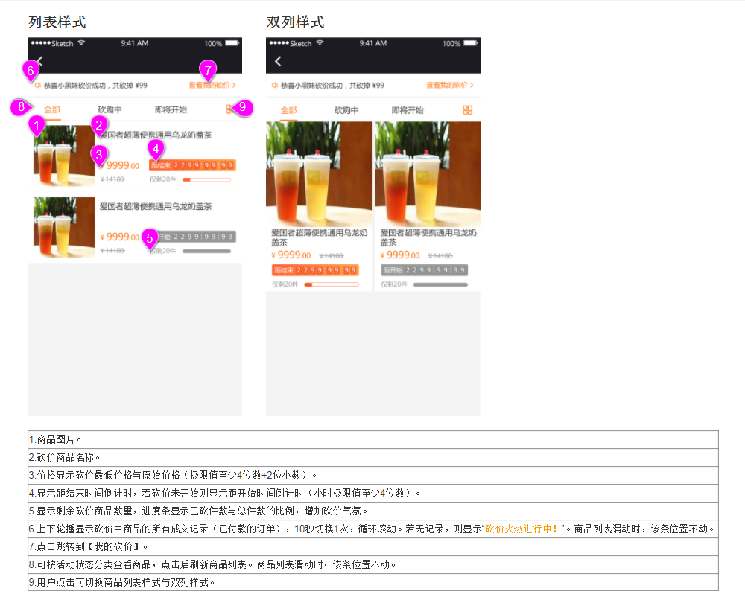
步骤 | 过程 | 操作 | 期望结果 | 补充说明
1 | 打开小程序砍价测试 |  | 成功进入小程序
2 | 进行登录 | 点击底部菜单"我的" | 登录成功 | 目前是假设用户已登录的状况下使用砍价插件
3 | 回到首页找到砍价入口 | 进入砍价列表
4 | 正确显示商品图片 |  | 下面需求图片1
5 | 正确显示商品名称 |  | 下面需求图片2 | 可尝试修改商品名称，测试溢出
6 | 正确显示最低价和原始价格
7 | 查看倒计时是否正确 |  |  | 分别对应

Sheet3
